2018_06_data
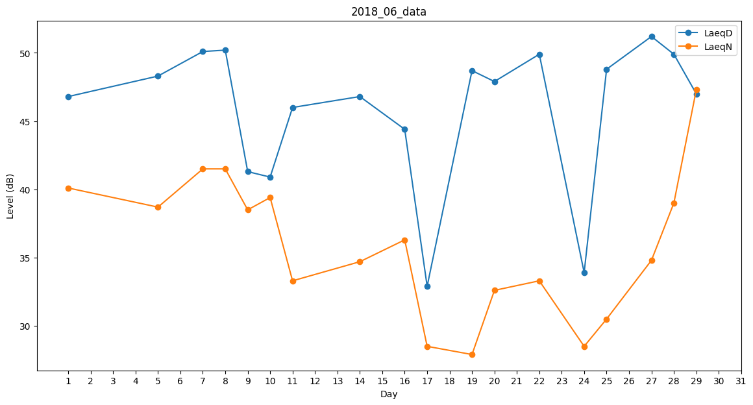
Day | LaeqD | LaeqN
1 | 46.8 | 40.1
2 | 45.4 | 0
3 | 31.6 | 0
4 | 44.8 | 0
5 | 48.3 | 38.7
6 | 45.6 | 0
7 | 50.1 | 41.5
8 | 50.2 | 41.5
9 | 41.3 | 38.5
10 | 40.9 | 39.4
11 | 46 | 33.3
12 | 46.8 | 0
13 | 47.7 | 0
14 | 46.8 | 34.7
15 | 46.8 | 0
16 | 44.4 | 36.3
17 | 32.9 | 28.5
18 | 48.8 | 0
19 | 48.7 | 27.9
20 | 47.9 | 32.6
21 | 51 | 0
22 | 49.9 | 33.3
23 | 41.5 | 0
24 | 33.9 | 28.5
25 | 48.8 | 30.5
26 | 47.6 | 0
27 | 51.2 | 34.8
28 | 49.9 | 39
29 | 47 | 47.3
30 | 46 | 0

